김형훈
견 적 서

바디텍메드 |  | 귀하
전화 :
팩스 :
담당 :

아래와 같이 견적합니다.

견 적 합 계 : | ₩2,266,000
견 적 일 자 : | 2014-12-08 11:37:45
결 재 조 건 :

품 명 | 규 격 | 수 량 | 단 가 | 금 액 | 세 액 | 합 계 액
 |  |  |  | - | - | -
모바일 웍 | HP Zbook 15 K3C03PA | 1 | 1,860,000 | 1,860,000 | 186,000 | 2,046,000
 | 맥북 프로 MGXC2KH/A -> HP Zbook 15 K3C03PA로 사양변경 |  |  |  |  | -
 |  |  |  | - | - | -
 |  |  |  | - | - | -
메모리 | 모바일웍 16GB | 1 | 200,000 | 200,000 | 20,000 | 220,000
 |  |  |  | -
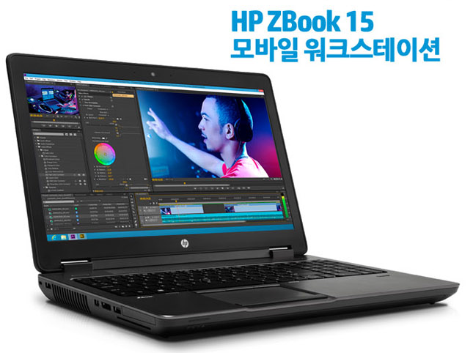
 |  |  |  | - | - | -
 |  |  |  | - | - | -
 |  |  |  | - | - | -
 |  |  |  | - | - | -
 |  |  |  | - | - | -
 |  |  |  |  | - | -
 |  |  |  |  | - | -
 |  |  |  | - | - | -
 |  |  |  |  | - | -
 |  |  |  | - | - | -
 |  |  |  |  | - | -
 |  |  |  |  | - | -
 |  |  |  |  | - | -
 |  |  |  |  | - | -
 |  |  |  |  | - | -
 |  |  |  |  | - | -
 |  |  |  |  | - | -
 |  |  |  |  | - | -
 |  |  |  |  | - | -
 |  |  |  |  | - | -
 |  |  |  |  | - | -
 |  |  |  |  | - | -
* 결제계좌 : 신한 110-138-600484 씨-넷 |  |  | 합 계 | 2,060,000 | 206,000 | 2,266,000
* 견적담당 : | 조규장(010-2910-7760)
* REMARK

